VZT 1.1
Fotodokumentace provedených úprav – VZT 1.1
Mondelez Werk 2, Lörrach – 25_336. Foto se vkládá do sloupce C (Insert > Pictures > Place in Cell, nebo přetáhnout na buňku); popis a datum žlutě.

Č. | Datum | Foto | Text k foto
1 |  | 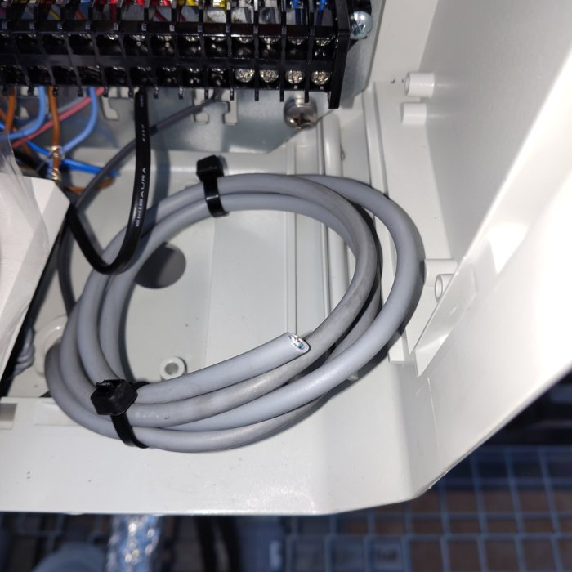 | Svorkovnice – zakončený a svinutý šedý kabel, zajištěný stahovacími páskami.
2 |  | 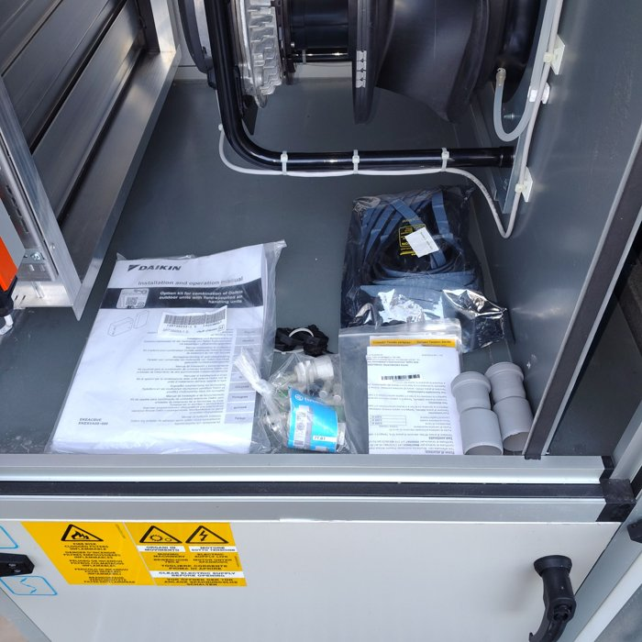 | Ventilátorová sekce jednotky Daikin – uvnitř odložena dokumentace (Installation and operation manual, option kit) a sáček s příslušenstvím.
3 |  | 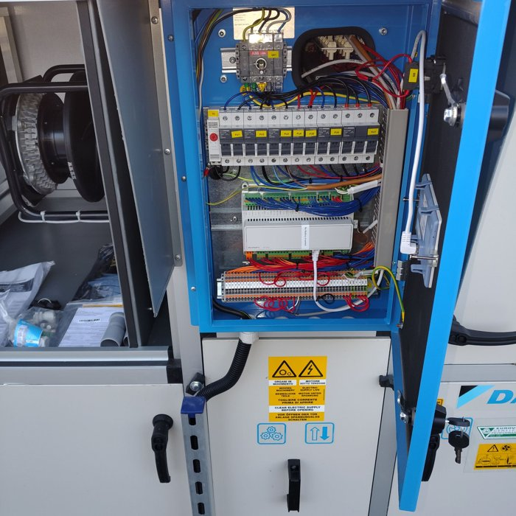 | Otevřený rozvaděč jednotky – hlavní vypínač ABB, pojistky FU1–FU7, regulátor MicroTech 4, svorkovnice.
4 |  | 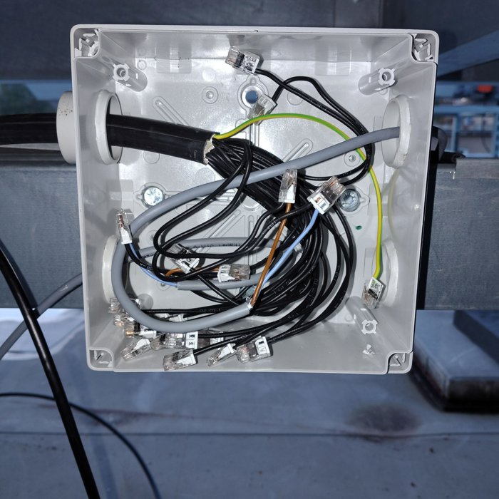 | Rozbočovací krabice – vodiče připojené svorkami WAGO, přívodní kabely.
5 |  | 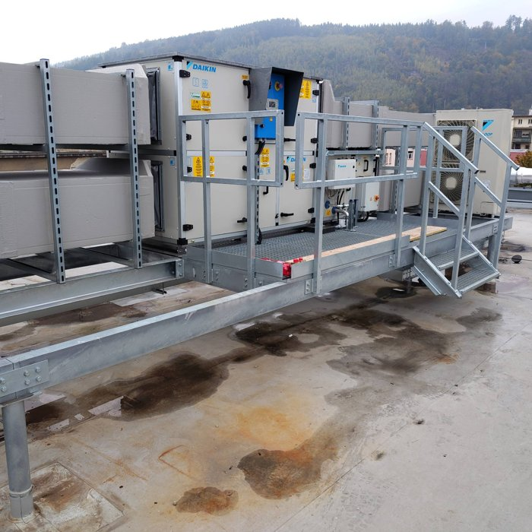 | Celkový pohled na jednotky Daikin na střeše – ocelová konstrukce, lávka se zábradlím a schody, izolované potrubí.
6
7
8
9
10
11
12
13
14
15
16
17
18
19
20

VZT 2.1
Fotodokumentace provedených úprav – VZT 2.1
Mondelez Werk 2, Lörrach – 25_336. Foto se vkládá do sloupce C (Insert > Pictures > Place in Cell, nebo přetáhnout na buňku); popis a datum žlutě.

Č. | Datum | Foto | Text k foto
1 |  | 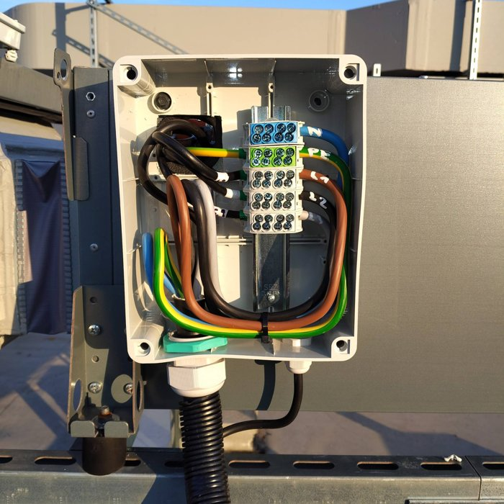 | Rozbočovací krabice – svorkovnice N, PE, L1, L2, L3 s označenými vodiči, přívod v ohebné chráničce.
2 |  | 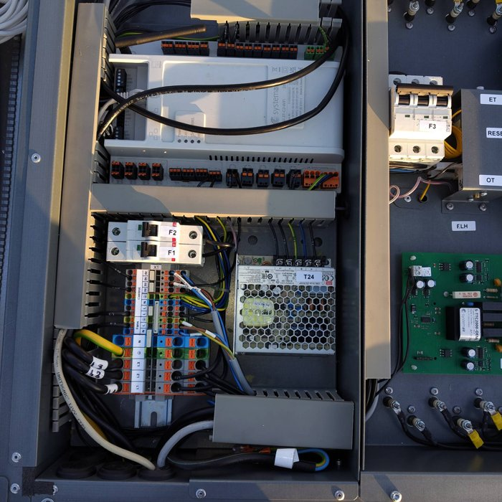 | Rozvaděč jednotky Systemair – řídicí jednotka, jističe F1–F3, zdroj 24 V (T24), svorkovnice X1.
3 |  | 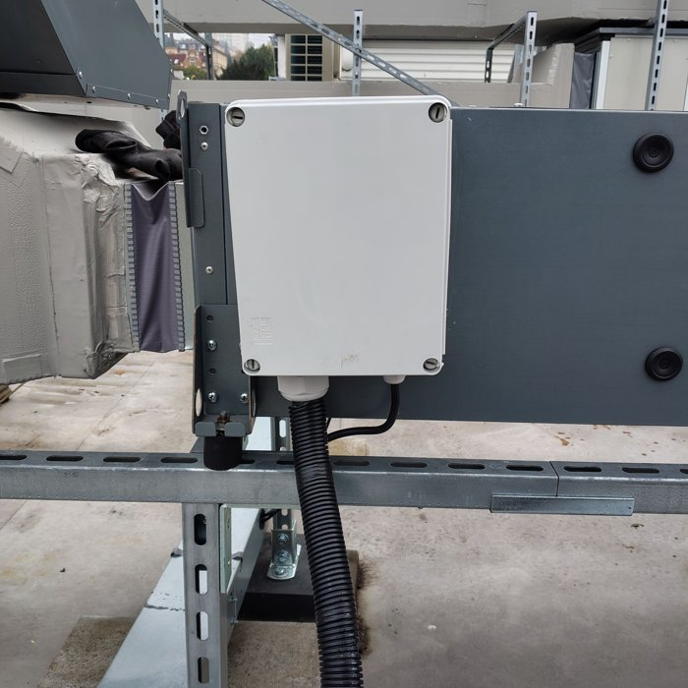 | Uzavřená rozbočovací krabice na boku jednotky, kabel vedený ohebnou chráničkou.
4 |  | 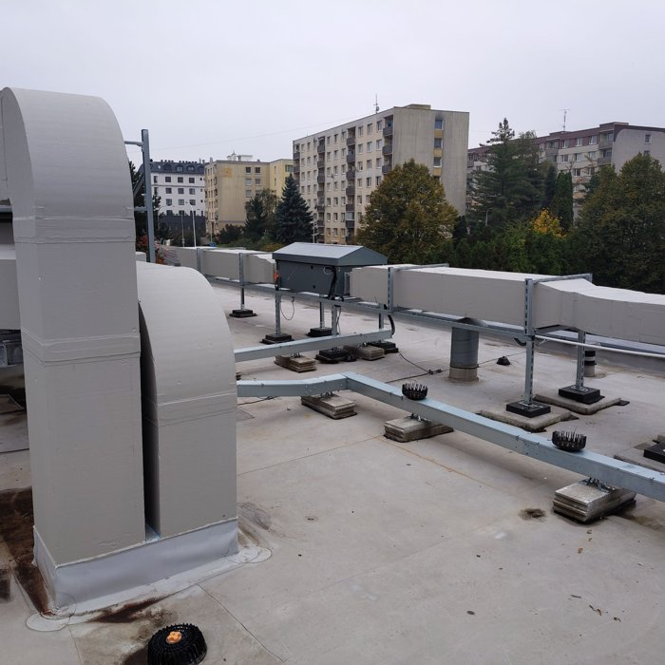 | Pohled na střechu – izolované potrubí na podpůrné konstrukci, jednotka s krytem.
5 |  | 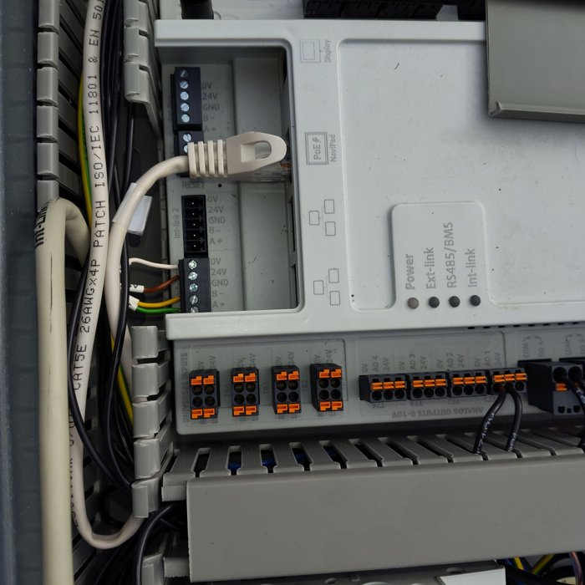 | Detail řídicí jednotky Systemair – komunikační svorky, síťový kabel, vstupy a výstupy.
6
7
8
9
10
11
12
13
14
15
16
17
18
19
20

VZT 3.1
Fotodokumentace provedených úprav – VZT 3.1
Mondelez Werk 2, Lörrach – 25_336. Foto se vkládá do sloupce C (Insert > Pictures > Place in Cell, nebo přetáhnout na buňku); popis a datum žlutě.

Č. | Datum | Foto | Text k foto
1 |  | 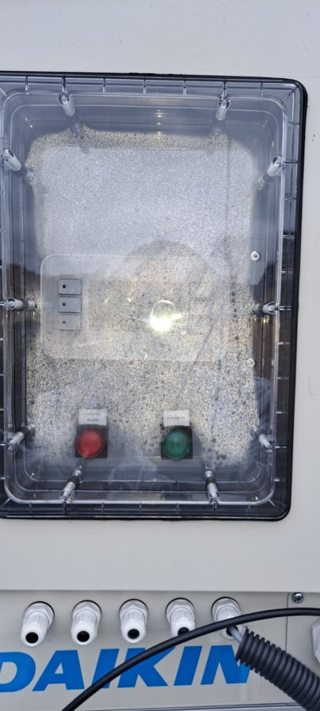 | Čelní panel jednotky Daikin – kontrolky GENERAL ALARM (červená) a SYSTEM (zelená), pod ním kabelové průchodky; průhledné okno zamlžené.
2 |  | 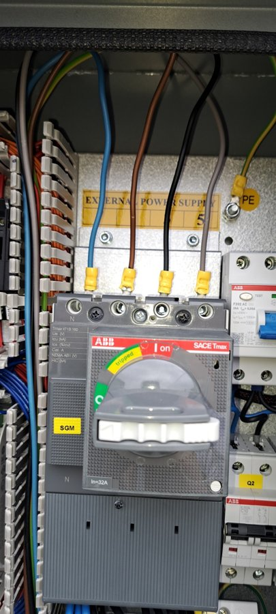 | Přívod napájení – jistič ABB Tmax XT1 (In = 32 A), proudový chránič F202 25 A / 30 mA, přípojka PE, štítek EXTERNAL POWER SUPPLY.
3 |  | 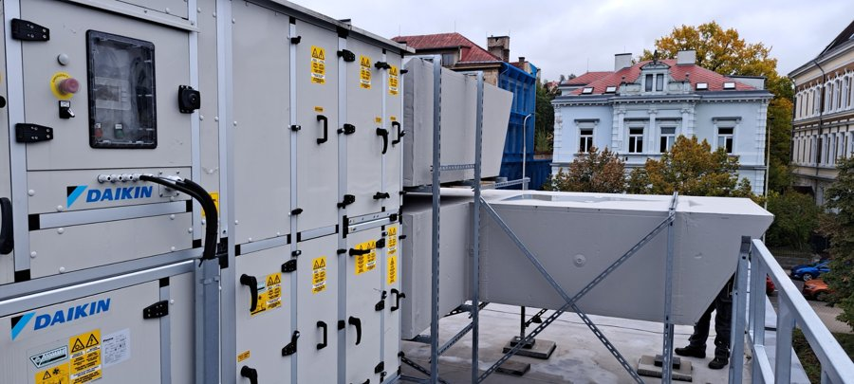 | Celkový pohled na jednotku Daikin na střeše – panel s nouzovým STOP, izolované potrubí na ocelové konstrukci, zábradlí.
4 |  | 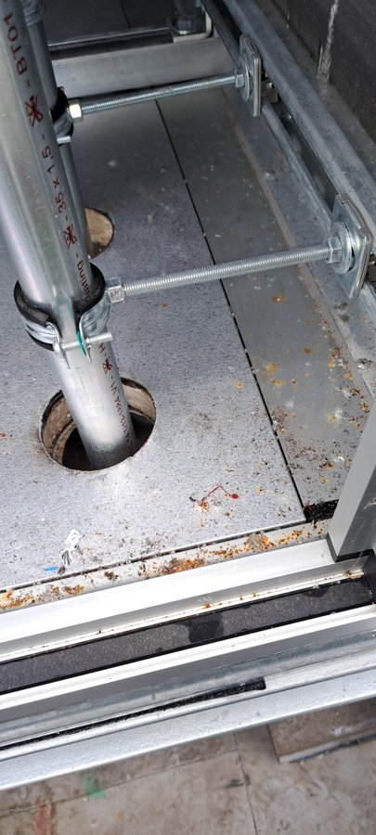 | Detail podlahy jednotky – potrubí v prostupu s třmenem, závitové tyče, stopy rzi a nečistot na plechu.
5 |  | 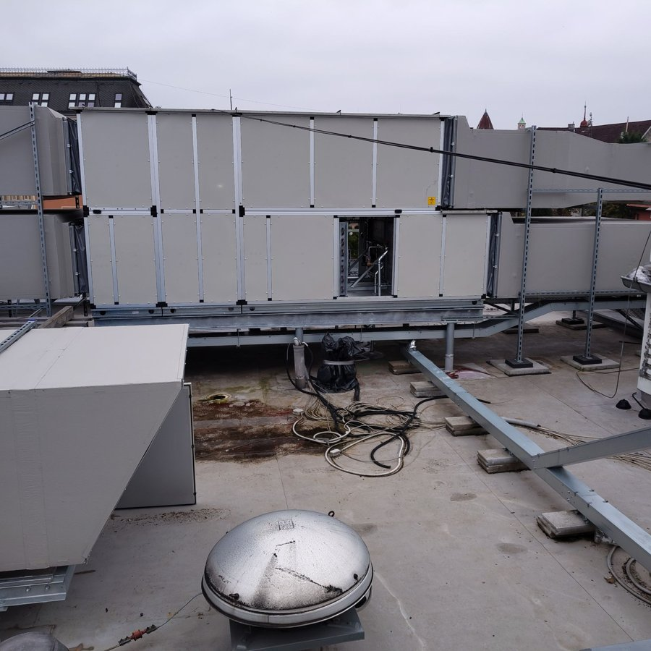 | Pohled na jednotku a okolí – volně položené kabely na střeše, ocelová konstrukce, střešní ventilátor.
6
7
8
9
10
11
12
13
14
15
16
17
18
19
20

VZT 4.1
Fotodokumentace provedených úprav – VZT 4.1
Mondelez Werk 2, Lörrach – 25_336. Foto se vkládá do sloupce C (Insert > Pictures > Place in Cell, nebo přetáhnout na buňku); popis a datum žlutě.

Č. | Datum | Foto | Text k foto
1 |  | 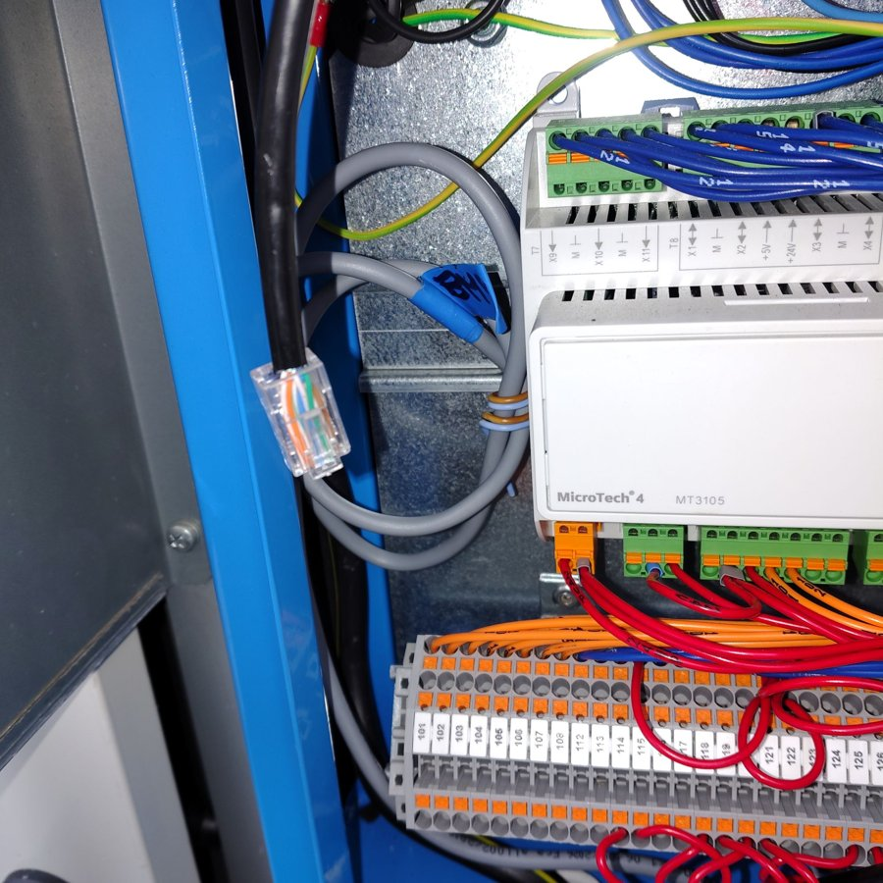 | Detail řídicí jednotky MicroTech 4 (MT3105) – komunikační kabel s konektorem RJ45, označený šedý kabel, svorkovnice 101–126.
2 |  | 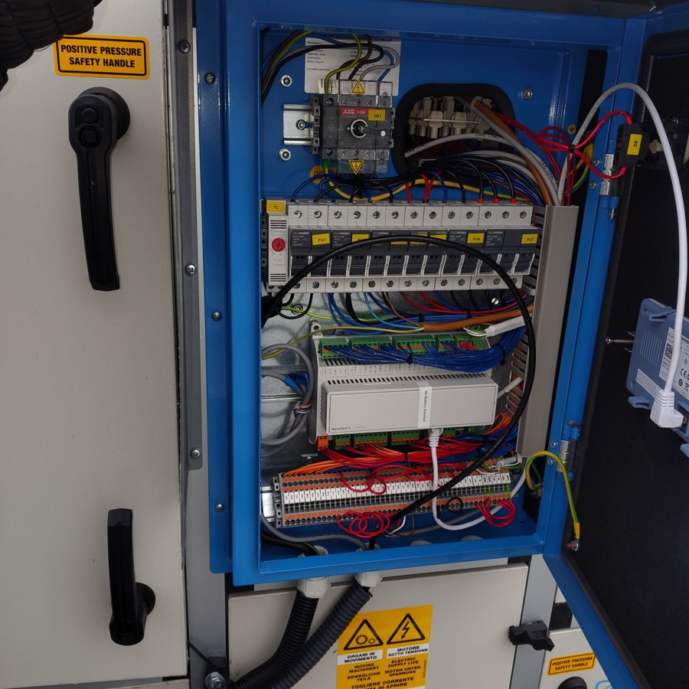 | Otevřený rozvaděč jednotky – hlavní vypínač ABB QS1, pojistky FU1–FU7, regulátor MicroTech 4, svorkovnice.
3 |  | 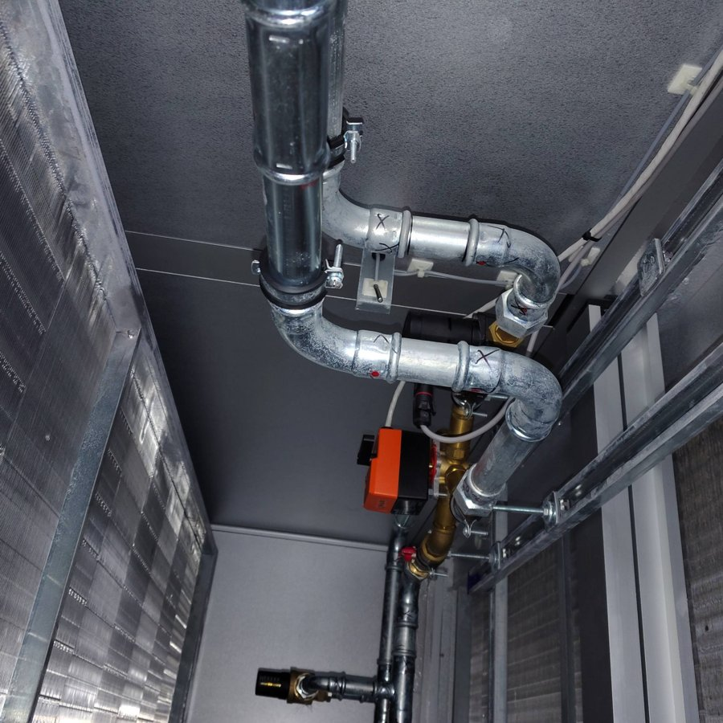 | Vodní větev v jednotce – lisované pozinkované potrubí, třícestný ventil s pohonem, odvzdušňovací ventil, označení spojů.
4 |  | 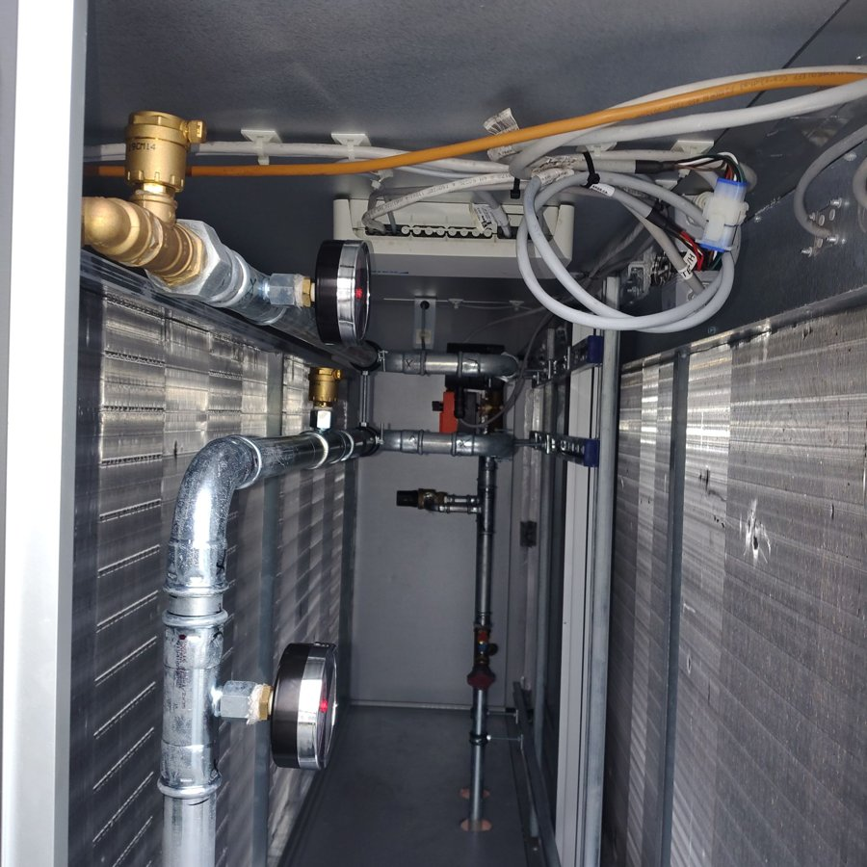 | Pohled podél výměníku – manometry, ventily, kabeláž vedená po stropě jednotky a řídicí modul Daikin.
5 |  | 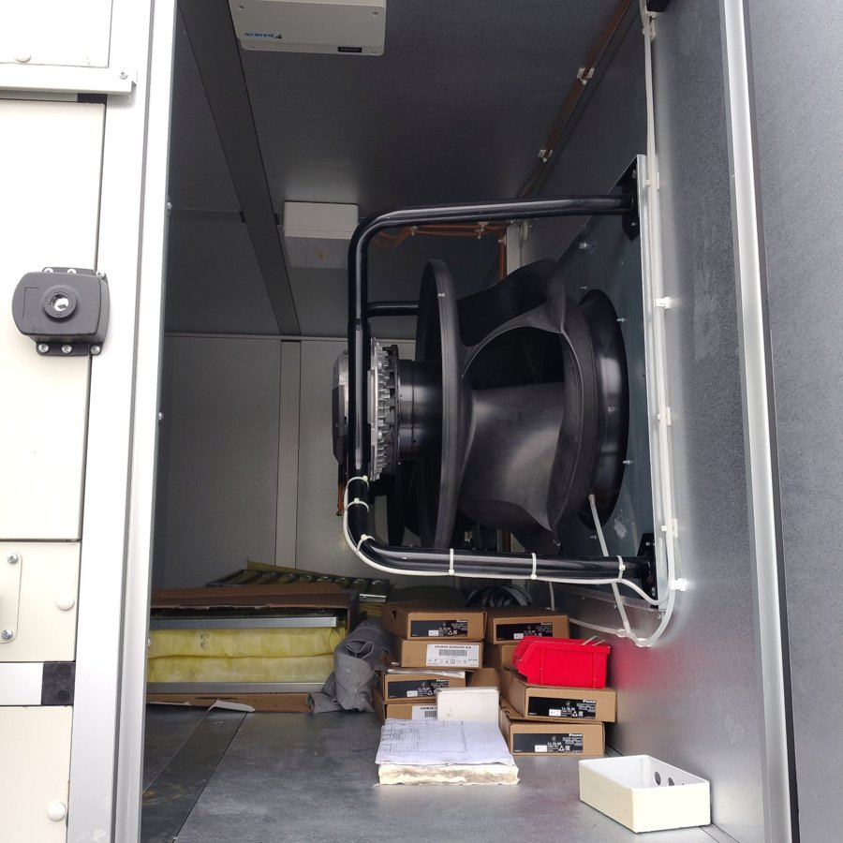 | Ventilátorová sekce – radiální ventilátor, kabely stažené páskami; v sekci odložené krabice s příslušenstvím Daikin, filtry a dokumentace.
6
7
8
9
10
11
12
13
14
15
16
17
18
19
20

VZT 4.2 a_b_c_d
Fotodokumentace provedených úprav – VZT 4.2 a_b_c_d
Mondelez Werk 2, Lörrach – 25_336. Foto se vkládá do sloupce C (Insert > Pictures > Place in Cell, nebo přetáhnout na buňku); popis a datum žlutě.

Č. | Část (a/b/c/d) | Datum | Foto | Text k foto
1 |  |  | 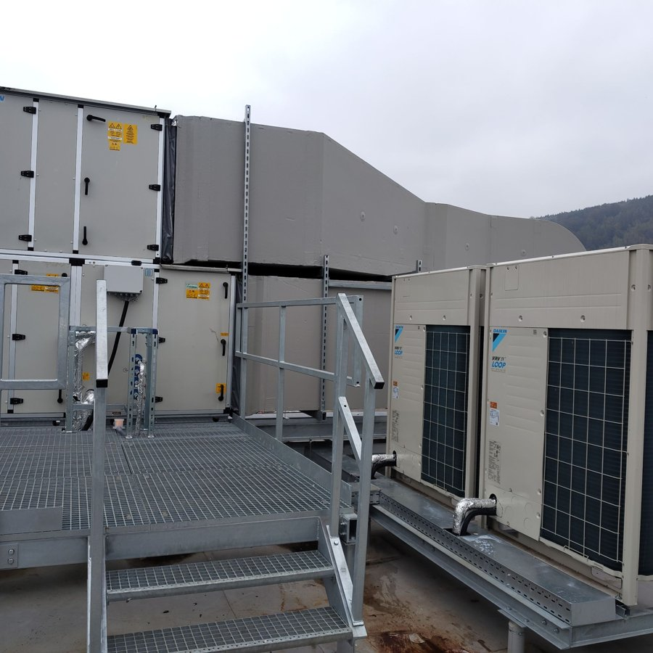 | Pohled na jednotku Daikin a dvojici venkovních jednotek VRV IV Loop – ocelová konstrukce, lávka se schody a zábradlím, izolované potrubí chladiva.
2 |  |  | 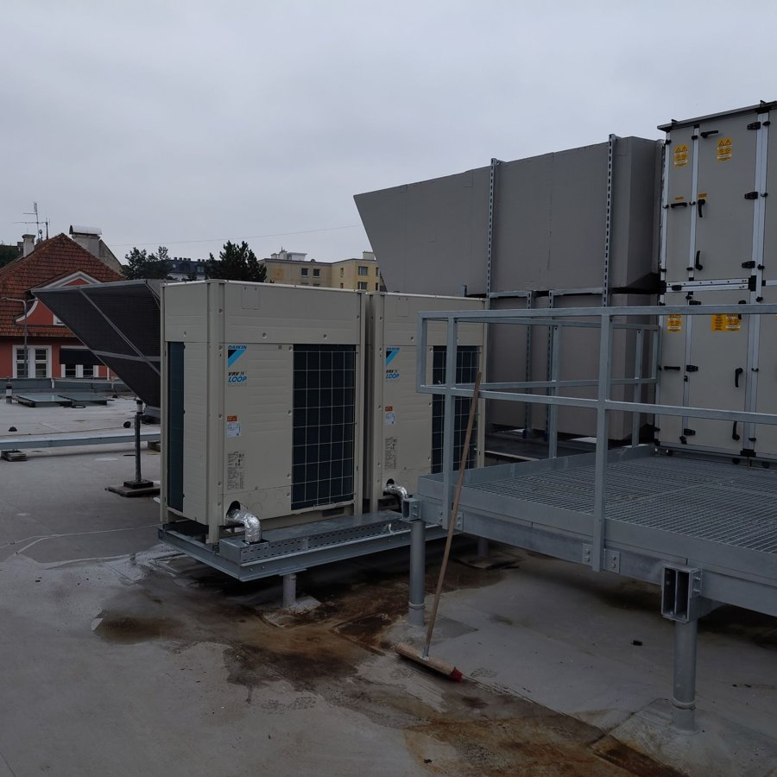 | Dvojice venkovních jednotek Daikin VRV IV Loop na ocelovém rámu vedle lávky k vzduchotechnické jednotce; izolované přípojky chladiva.
3
4
5
6
7
8
9
10
11
12
13
14
15
16
17
18
19
20

VZT 5.1
Fotodokumentace provedených úprav – VZT 5.1
Mondelez Werk 2, Lörrach – 25_336. Foto se vkládá do sloupce C (Insert > Pictures > Place in Cell, nebo přetáhnout na buňku); popis a datum žlutě.

Č. | Datum | Foto | Text k foto
1 |  | 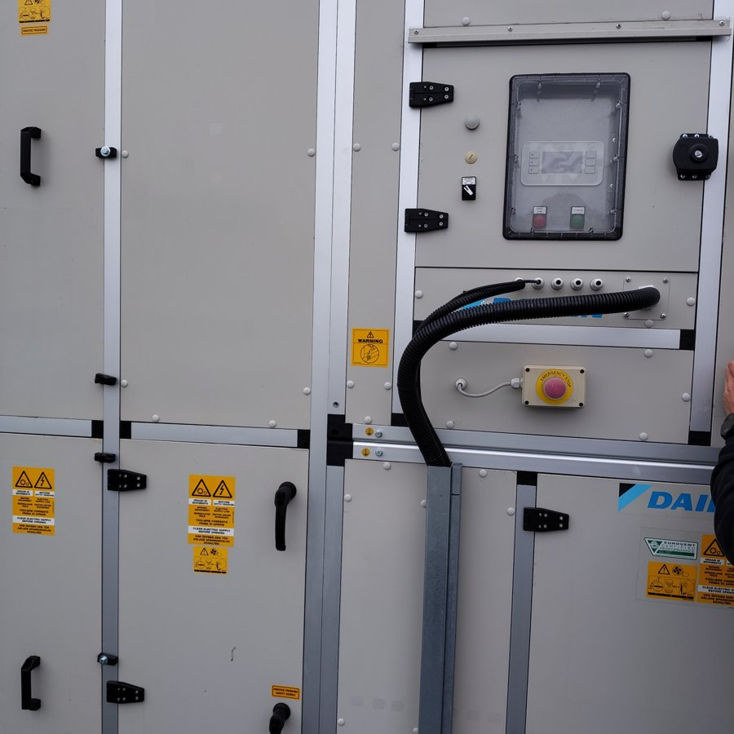 | Čelní panel jednotky Daikin – displej, kontrolky GENERAL ALARM a SYSTEM ON, vypínač, nouzové tlačítko EMERGENCY STOP, kabel v ohebné chráničce.
2 |  | 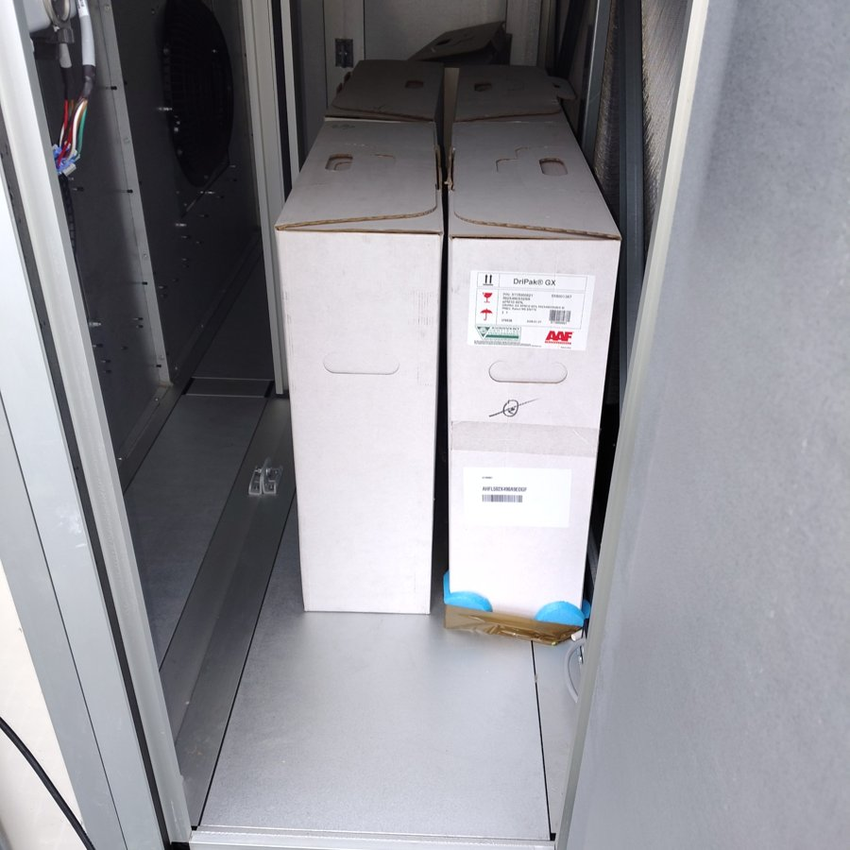 | Sekce filtrů – dodané kapsové filtry (DriPak GX, ePM10 60 %) zatím v původních krabicích.
3 |  | 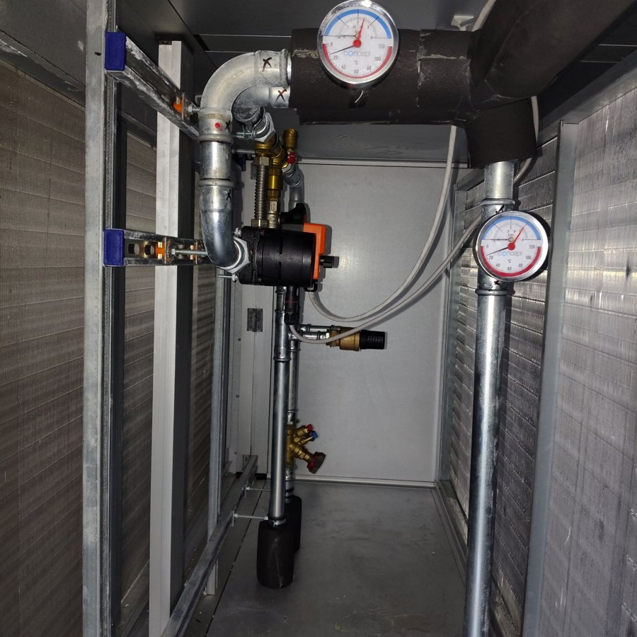 | Vodní větev v jednotce – teploměry/manometry, třícestný ventil s pohonem, vyvažovací ventil, izolované potrubí.
4 |  | 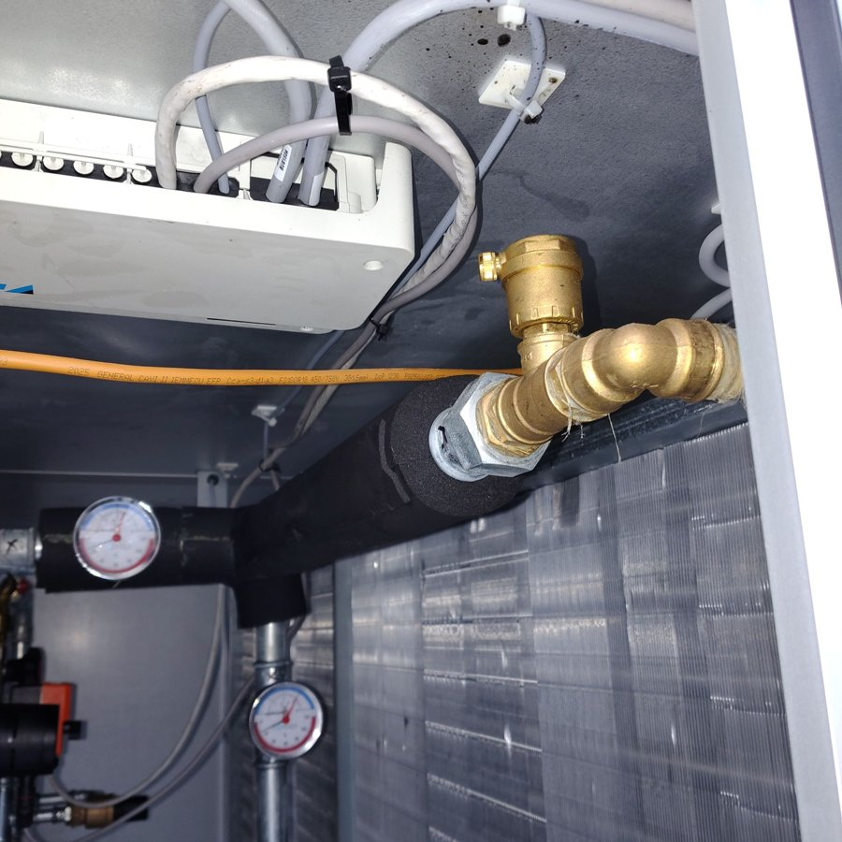 | Detail přípojky výměníku – izolované potrubí, odvzdušňovací ventil, kabeláž a řídicí modul Daikin na stropě sekce.
5 |  | 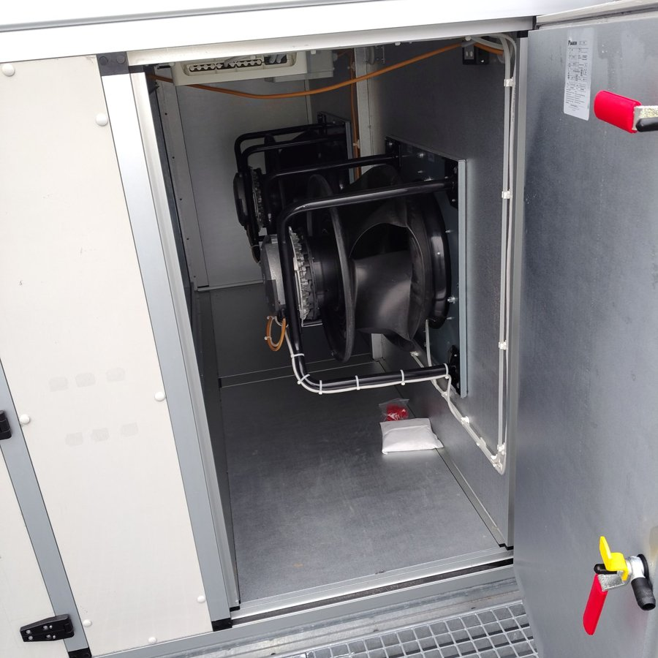 | Ventilátorová sekce – dva radiální ventilátory, kabeláž upevněná stahovacími páskami, vypouštěcí kohout na dveřích.
6
7
8
9
10
11
12
13
14
15
16
17
18
19
20

